상품제안서
타이틀리스트 pro v1 5구 롱 자석사바리케이스 선물세트 (3피스)타이틀리스트골프공 5구 선물세트 | 상품코드: F32877

 |  |  |  |  |  |  | 02-412-0044 | www.easy1.co.kr
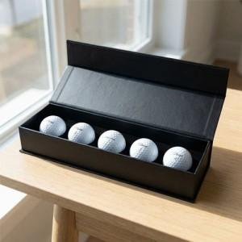

【상세/제작정보】 | <p><span style="background-color: rgb(255, 255, 255); color: rgb(51, 51, 51); font-family: &quot;Nanum Gothic&quot;, sans-serif;">인쇄 사이즈에 따라 단가 상이/ 협의 필요</span></p><span style="color: rgb(51, 51, 51); font-family: &quot;Nanum Gothic&quot;, sans-serif; background-color: rgb(255, 255, 255);">&nbsp;&nbsp;&nbsp;&nbsp;&nbsp;&nbsp;&nbsp;- 100*25mm&nbsp; 700원 별도</span><br style="color: rgb(51, 51, 51); font-family: &quot;Nanum Gothic&quot;, sans-serif; background-color: rgb(255, 255, 255);"><span style="color: rgb(51, 51, 51); font-family: &quot;Nanum Gothic&quot;, sans-serif; background-color: rgb(255, 255, 255);">&nbsp;&nbsp;&nbsp;&nbsp;&nbsp;&nbsp;&nbsp;- 100*50mm 1,100원 별도</span><br style="color: rgb(51, 51, 51); font-family: &quot;Nanum Gothic&quot;, sans-serif; background-color: rgb(255, 255, 255);"><span style="color: rgb(51, 51, 51); font-family: &quot;Nanum Gothic&quot;, sans-serif; background-color: rgb(255, 255, 255);">&nbsp;&nbsp;&nbsp;&nbsp;&nbsp;&nbsp;&nbsp;- 150*50mm 1,300원 별도</span><br style="color: rgb(51, 51, 51); font-family: &quot;Nanum Gothic&quot;, sans-serif; background-color: rgb(255, 255, 255);"><p><span style="background-color: rgb(255, 255, 255); color: rgb(51, 51, 51); font-family: &quot;Nanum Gothic&quot;, sans-serif;">&nbsp; &nbsp; &nbsp; &nbsp;- 200*50mm 1,600원 별도</span>&nbsp;</p>

【인쇄/포장옵션】 | 풀칼라 / 포장지포장

【공급단가】 | 수량 | 50~ | 100~ | 300~ | 500~ | 1,000~
*VAT별도 | 단가 | 37,800원 | 37,170원 | 36,220원 | 35,590원 | 34,650원

【상품 URL】 | https://dev.easy1.co.kr:443/src/goods_detail.php?gdno=32877

